市町村民税負担額
 | 44. 市町村民税負担額（人口１人当たり）

 | 時点 2018(H30)年度（毎年） |  |  |  |  |  |  | 平 均 値 |  |  |  | 63,174
 | 単位 円 |  |  |  |  |  |  | 標準偏差 |  |  |  | 17,028
 | 市町村名 | 指標 | 順位 |  | #REF! | 備考 | 市町村名 | 指標 | 順位 |  | #REF! | 備考

 | 市町村平均 | 63,174 |  | － |  |  | 八街市 | 51,689 |  | 39
 | 千葉市 | 106,761 |  | 2 |  |  | 印西市 | 75,365 |  | 11
 | 銚子市 | 58,259 |  | 31 |  |  | 白井市 | 69,673 |  | 17
 | 市川市 | 88,628 |  | 4 |  |  | 富里市 | 59,078 |  | 29
 | 船橋市 | 79,320 |  | 8 |  |  | 南房総市 | 40,480 |  | 54
 | 館山市 | 50,760 |  | 41 |  |  | 匝瑳市 | 51,916 |  | 37
 | 木更津市 | 69,889 |  | 16 |  |  | 香取市 | 51,899 |  | 38
 | 松戸市 | 73,410 |  | 14 |  |  | 山武市 | 51,441 |  | 40
 | 野田市 | 65,847 |  | 22 |  |  | いすみ市 | 44,251 |  | 50
 | 茂原市 | 61,006 |  | 26 |  |  | 大網白里市 | 55,244 |  | 32
 | 成田市 | 88,961 |  | 3 |  |  | 酒々井町 | 66,673 |  | 20
 | 佐倉市 | 72,081 |  | 15 |  |  | 栄町 | 54,941 |  | 35
 | 東金市 | 58,733 |  | 30 |  |  | 神崎町 | 61,131 |  | 25
 | 旭市 | 55,166 |  | 33 |  |  | 多古町 | 61,802 |  | 24
 | 習志野市 | 86,712 |  | 6 |  |  | 東庄町 | 50,372 |  | 42
 | 柏市 | 79,337 |  | 7 |  |  | 九十九里町 | 44,884 |  | 49
 | 勝浦市 | 45,481 |  | 47 |  |  | 芝山町 | 88,030 |  | 5
 | 市原市 | 75,134 |  | 12 |  |  | 横芝光町 | 46,580 |  | 46
 | 流山市 | 75,844 |  | 10 |  |  | 一宮町 | 54,563 |  | 36
 | 八千代市 | 74,435 |  | 13 |  |  | 睦沢町 | 42,247 |  | 52
 | 我孫子市 | 69,352 |  | 18 |  |  | 長生村 | 46,812 |  | 45
 | 鴨川市 | 55,122 |  | 34 |  |  | 白子町 | 45,037 |  | 48
 | 鎌ケ谷市 | 65,975 |  | 21 |  |  | 長柄町 | 59,364 |  | 27
 | 君津市 | 68,521 |  | 19 |  |  | 長南町 | 49,491 |  | 44
 | 富津市 | 59,334 |  | 28 |  |  | 大多喜町 | 43,545 |  | 51
 | 浦安市 | 128,574 |  | 1 |  |  | 御宿町 | 49,793 |  | 43
 | 四街道市 | 65,177 |  | 23 |  |  | 鋸南町 | 40,945 |  | 53
 | 袖ケ浦市 | 76,304 |  | 9

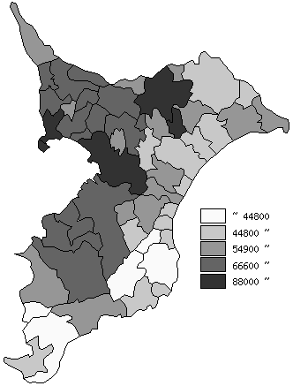
 | 市町村平均の推移
平成26年度 | 60214
平成27年度 | 59687
平成28年度 | 60270
平成29年度 | 62502
平成30年度 | 63174

《備 考》 ・資料出所 総務省「市町村別決算状況調」 ・算出方法 市町村民税歳入総額÷住民基本台帳人口(H31.1.1)

